Utente
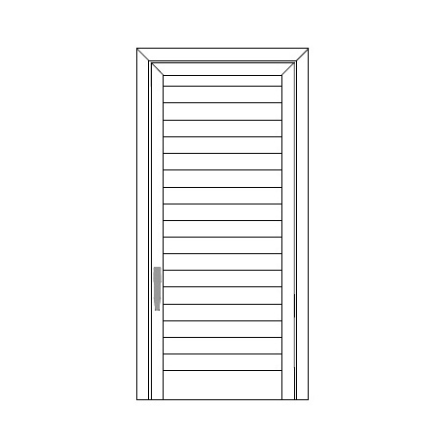
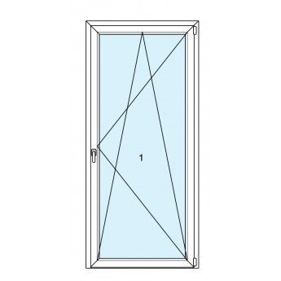
 | Larghezza | Larghezza | Larghezza | Larghezza
 | Altezza | Altezza | Altezza | Altezza

 | Larghezza | Larghezza | Larghezza | Larghezza
 | Altezza | Altezza | Altezza | Altezza

 | Larghezza | Larghezza | Larghezza | Larghezza
 | Altezza | Altezza | Altezza | Altezza

 | Larghezza | Larghezza | Larghezza | Larghezza
 | Altezza | Altezza | Altezza | Altezza

 | Larghezza | Larghezza | Larghezza | Larghezza
 | Altezza | Altezza | Altezza | Altezza

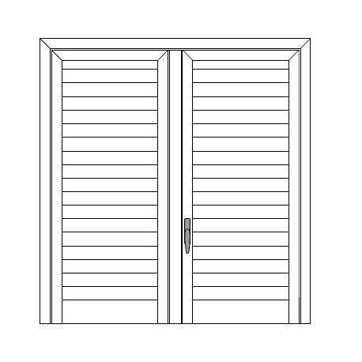
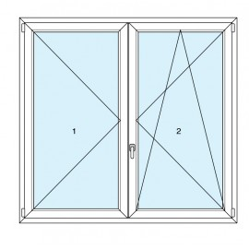
 | Larghezza | Larghezza | Larghezza | Larghezza
 | Altezza | Altezza | Altezza | Altezza

 | Larghezza | Larghezza | Larghezza | Larghezza
 | Altezza | Altezza | Altezza | Altezza

 | Larghezza | Larghezza | Larghezza | Larghezza
 | Altezza | Altezza | Altezza | Altezza

 | Larghezza | Larghezza | Larghezza | Larghezza
 | Altezza | Altezza | Altezza | Altezza

 | Larghezza | Larghezza | Larghezza | Larghezza
 | Altezza | Altezza | Altezza | Altezza

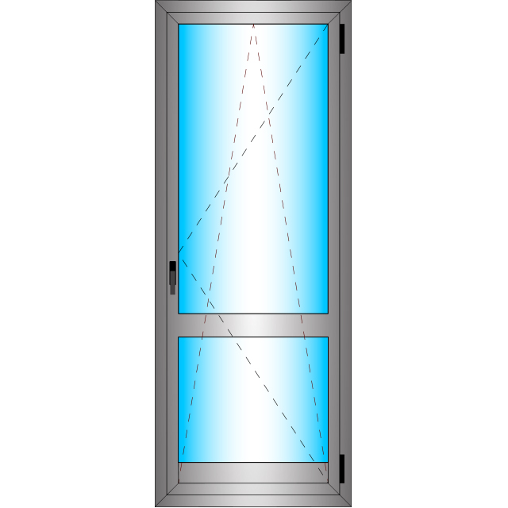
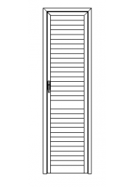 | Larghezza | Larghezza | Larghezza | Larghezza
 | Altezza | Altezza | Altezza | Altezza

 | Larghezza | Larghezza | Larghezza | Larghezza
 | Altezza | Altezza | Altezza | Altezza

 | Larghezza | Larghezza | Larghezza | Larghezza
 | Altezza | Altezza | Altezza | Altezza

 | Larghezza | Larghezza | Larghezza | Larghezza
 | Altezza | Altezza | Altezza | Altezza

 | Larghezza | Larghezza | Larghezza | Larghezza
 | Altezza | Altezza | Altezza | Altezza

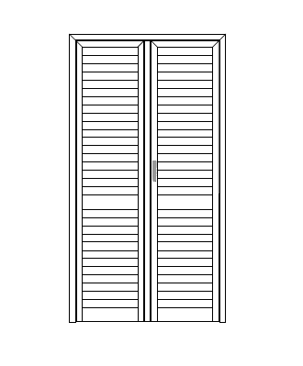
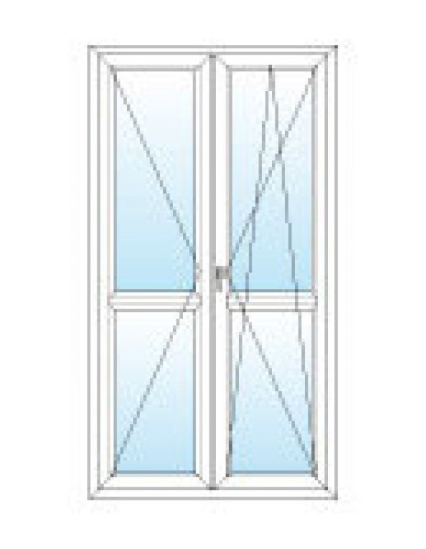
 | Larghezza | Larghezza | Larghezza | Larghezza
 | Altezza | Altezza | Altezza | Altezza

 | Larghezza | Larghezza | Larghezza | Larghezza
 | Altezza | Altezza | Altezza | Altezza

 | Larghezza | Larghezza | Larghezza | Larghezza
 | Altezza | Altezza | Altezza | Altezza

 | Larghezza | Larghezza | Larghezza | Larghezza
 | Altezza | Altezza | Altezza | Altezza

 | Larghezza | Larghezza | Larghezza | Larghezza
 | Altezza | Altezza | Altezza | Altezza

 | Telaio Bombato | 0.0
 | Telaio dritto | 0.0 |  |  | Anta | 0.0
 | Sottotelaio | 0.0 |  |  | Anta | 0.0
 | Anta | 0.0 |  |  | Fascione | 0.0
 | T di riporto | 0.0 |  |  | Fascione | 0.0
 | 40 x 20 | 0.0 |  |  | T di Riporto | 0.0
 | Fascione | 0.0 |  |  | T di Riporto | 0.0
 | Zoccolo | 0.0
 | Compensatore | 0.0
 | Mezza Lamella | 0.0
 | Lamella | 0.0
 | Aste

